WBF1
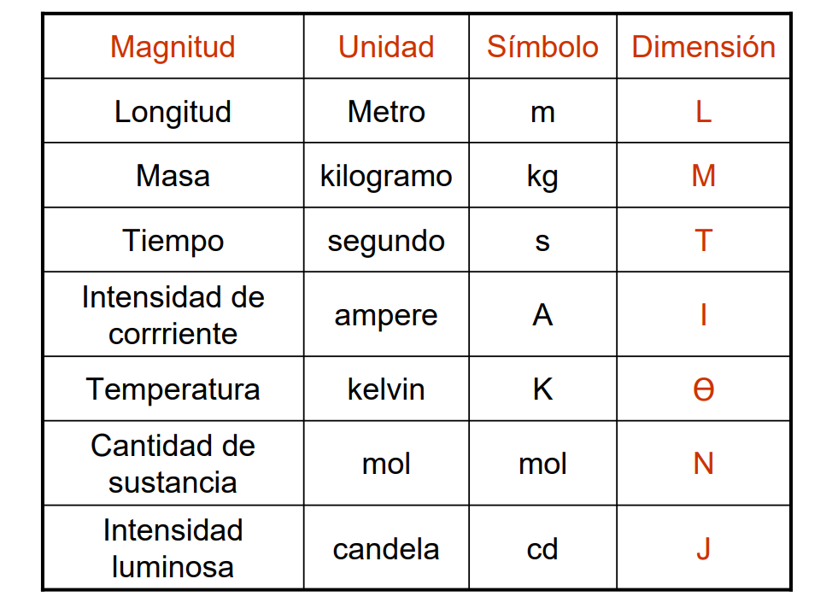
$$η$$
$$η_{0}$$
$$M L^{−1}T^{−1}$$
$$mPa s$$
FERROFLUIDO WBF1
NOMBRE | PARÁMETRO | DIMENSIONES | UNIDADES | VALOR
Viscosidad de cizalla del ferrofluido |  |  |  | 1.03E-03
$$M L^{−1}T^{−1}$$
$$mPa s$$
Viscosidad del líquido portador |  |  |  | 1.02E-03
Susceptibilidad magnética |  | adimensional | - | 0.106
Fracción volumétrica |  | adimensional | - | 2.13E-03
$$T$$
$$s$$
Tiempo de relajación Browniano |  |  |  | 1.67E-05
$$\frac{ML}{T^{2}I^{2}}$$
$$H/m$$
Permeabilidad del aire o vacío |  |  |  | 1.25664E-06
$$T^{−1}$$
$$Hz$$
Frecuencia del campo magnético |  |  |  | 1.50E+02
$$L$$
$$m$$
Radio del cilindro |  |  |  | 2.47E-02
$$I/L$$
$${kA}/m$$
Magnetización del dominio magnético |  |  |  | 4.25E+05
$$θ$$
$$K$$
Temperatura del sistema |  |  |  | 2.94E+02
$$L$$
$$m$$
Diámetro de partícula magnética |  |  |  | 1.43E-08
$$\frac{ML^{2}T^{−2}}{θ}$$
$$J/K$$
Constante de Boltzmann |  |  |  | 1.38E-15
κ: sin significado físico |  | adimensional | - | 0.47
PARÁMETROS CALCULADOS A PARTIR DE LAS CARACTERÍSTICAS DEL FERROFLUIDO
Frecuencia adimensional |  | adimensional | - | 1.57E-02
$$M L^{−1}T^{−1}$$
$$mPa s$$
Viscosidad de vórticie |  |  |  | 3.26E-06
$$η_{e}$$
$$M L^{−1}T^{−1}$$
$$mPa s$$
: sin significado físico |  |  |  | 1.03E-03
Torque de orden cero |  | adimensional | - | 1.57E-02
$$η^{′}=\frac{4ηζR_{0}^{2}}{κ^{2}η_{e}}$$
$$M LT^{−1}$$
$$kg⋅m⋅s^{−1}$$
Viscosidad de giro |  |  |  | 3.59E-08

